问题
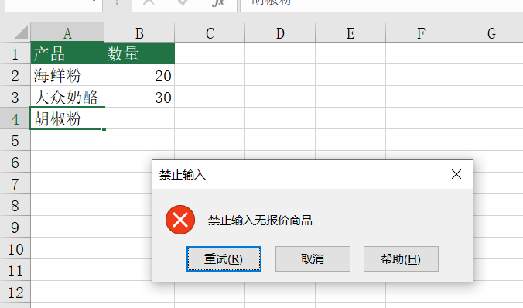
 |  | 课后小练习

任务：
 | 使用数据有效性为数据表中的A列数据设置限制，禁止输入没有价格的商品。
 | 修改错误提示信息，标题为“禁止输入”，错误信息为“禁止输入无报价商品”。

